Humboldt-Gymnasium+SH
Leistungsbeschreibung Winterdienst - Humboldt-Gymnasium Eichwalde, Bahnhofstraße 79/80 und Sporthalle, Stubenrauchstraße 15732 Eichwalde

Winterdienst inklusive Haftpflichtversicherung unter Berücksichtigung der gültigen Straßenreinigungssatzung der Gemeinde Eichwalde |  |  |  | Leistungsumfang Schule Montag - Freitag
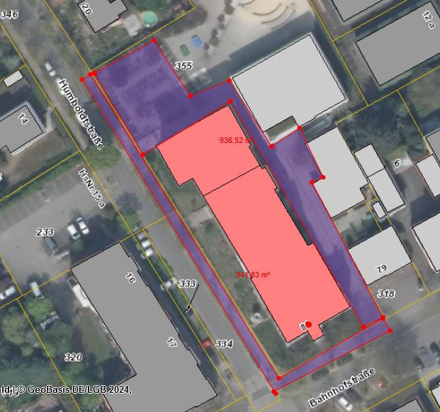
Leistungsort Gymnasium | Gesamtfläche m² | Leistungsumfang | Preis je Einsatz/ netto

Hauptzuwegungen Schulhof und Gebäude, Fahrradstellplatz | 940 | Mo - Fr bis 07:00Uhr

Gehweg Humboldtstraße / Bahnhofstraße | 185 | Mo - Fr bis 07:00 Uhr und weiterhin bis 20:00 Uhr
 |  | Samstag, Sonn- und Feiertag bis 09:00 Uhr, von 09:00 - 20:00 Uhr bei Neuschnee
Summe netto | 1,125 |  | 0.00 €

Leistungsort Sporthalle | Gesamtfläche m² | Leistungsumfang | Preis je Einsatz/ netto
Zuwegung von Kindertagesstätte bis Eingang Sporthalle | 270 | Mo-Fr bis 7:00 und ab 15:00 - 22:00 Uhr

 |  | Samstag und Sonntag bis 09:00 Uhr, von 09:00 - 22:00 Uhr bei Neuschnee

Summe netto | 270 |  | 0.00 €
 |  | Summe gesamt Gymnasium und Sporthalle: | 0.00 € | Leistungsumfang Schule Samstag, Sonntag, Feiertag
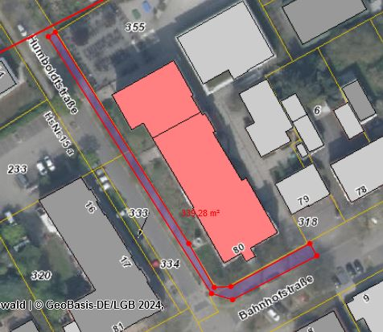
Sonderleistung (nach Abstimmung mit Auftraggeber durchzuführen) |  | Abtransport von Schneemassen, wenn Parkplatzkapazität nicht mehr ausreicht

 |  | Preis/ m³ (netto):

alle gelb hinterlegten Felder sind auszufüllen

 |  |  |  | Leistungsumfang Sporthalle

OSZ Schönefeld
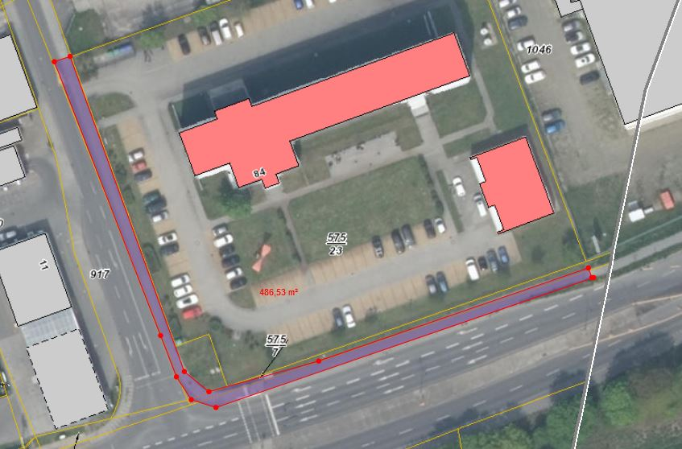
Leistungsbeschreibung Winterdienst - Oberstufenzentrum Schönefeld, Am Seegraben 84, 12529 Schönefeld

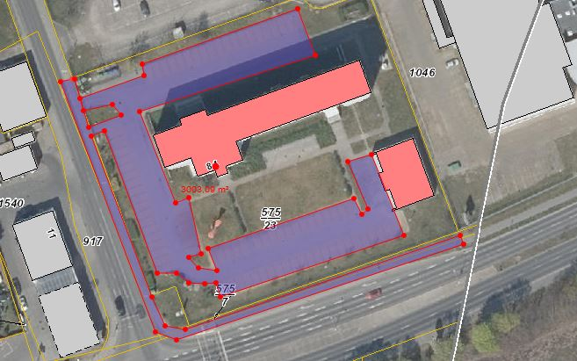
Winterdienst inklusive Haftpflichtversicherung unter Berücksichtigung der gültigen Straßenreinigungssatzung der Gemeinde Schönefeld
 |  |  |  | Leistung Montag - Freitag
Leistungsort | Gesamtfläche in m² | Leistungsumfang | Preis je Einsatz/ netto

Parkplätze, Hauptzuwegungen | 2,500 | Mo - Fr bis 07:00 Uhr
Gehweg | 261 | Mo - Fr bis 07:00 Uhr und weiterhin bis 20:00 Uhr
 |  | Samstag, Sonn- und Feiertag bis 09:00 Uhr, von 09:00 - 20:00 Uhr bei Neuschnee
Summe netto | 2,761 |  | 0.00 €

Sonderleistung (nach Abstimmung mit Auftraggeber durchzuführen) |  | Abtransport von Schneemassen, wenn Parkplatzkapazität nicht mehr ausreicht

 |  | Preis/ m³ (netto):

alle gelb hinterlegten Felder sind auszufüllen

 |  |  |  | Leistungen Samstag, Sonntag und Feiertag

RW Schulzendorf, Neubau
Leistungsbeschreibung Winterdienst -Rettungswache Schulzendorf, Dorfstraße 4, 15732 Schulzendorf

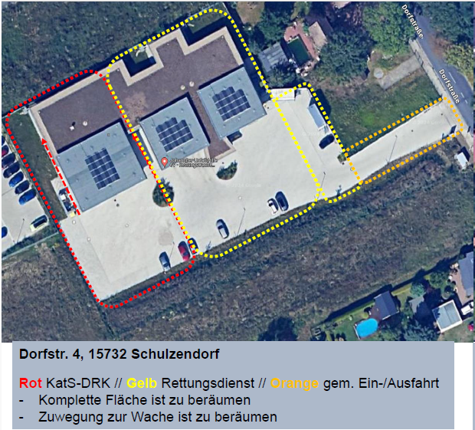
Leistungsort | Gesamtfläche in m² | Leistungsumfang |  | Preis je Einsatz/ netto

Einfahrt, Hoffläche und Stellplätze, Wege zu den Mülltonnen (Betonsteinpflaster) | 2,100 | Tag und Nacht, 24 h

 | davon 60% Rettungswache | (Rettungswache)

 | davon 40% Katatrophenschutz | (Kat.-Schutz)

Summe netto | 2,100 |  |  | 0.00 €

Zuschläge für Einsätze an Sonn- und Feiertagen in % je Mitarbeiter je Stunde |  |  | %

Sonderleistung (nach Abstimmung mit Auftraggeber durchzuführen) |  | Abtransport von Schneemassen, wenn Platzkapazität nicht mehr ausreicht

 |  | Preis/ m³ (netto):

alle gelb hinterlegten Felder sind auszufüllen |  | Die Rechnungslegung erfolgt bitte gleich zu 60% an die JUH

 |  | Johanniter Unfallhilfe e.V.
 |  | Regionalverband Südbrandenburg
 |  | Werner-Seelenbinder Str. 44
 |  | 03048Cottbus

 |  |  |  |  | Leistungsort und Umfang am Wochenende und Feiertag

RW Schulzendorf RW Altbau
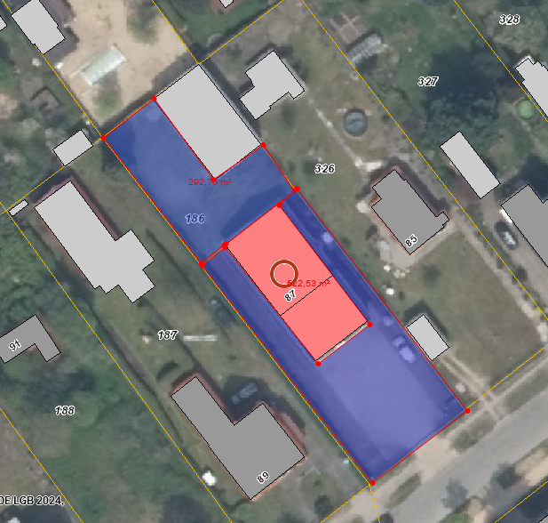
Leistungsbeschreibung Winterdienst -Rettungswache Schulzendorf, Rosa-Luxemburg-Str. 87, 15732 Schulzendorf

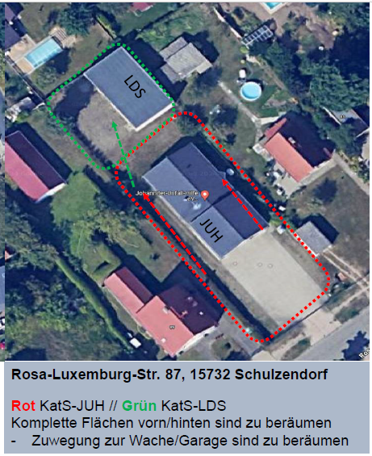
Leistungsort | Gesamtfläche in m² | Leistungsumfang |  | Preis je Einsatz/ netto

Einfahrt, Hoffläche und Stellplätze, Wege zu den Mülltonnen (Betonfläche) | 815 m² | Tag und Nacht, 24 h

Summe netto | 815 m² |  |  | 0.00 €

Zuschläge für Einsätze an Sonn- und Feiertagen in % je Mitarbeiter je Stunde |  |  | %

Sonderleistung (nach Abstimmung mit Auftraggeber durchzuführen) |  | Abtransport von Schneemassen, wenn Platzkapazität nicht mehr ausreicht

 |  | Preis/ m³ (netto):

alle gelb hinterlegten Felder sind auszufüllen

